Regresión lineal
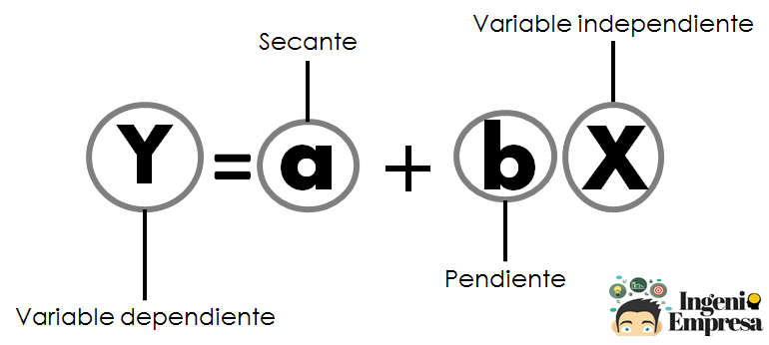
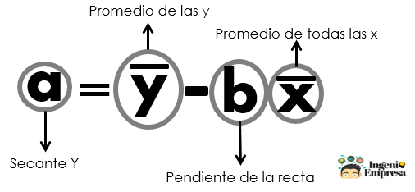
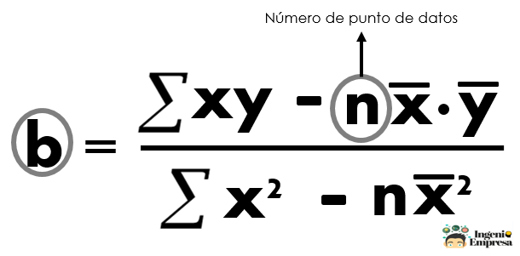
Demanda pronosticada con método de regresión lineal
 | Demanda (y) | Pronóstico (Y)
 |  | 0
 |  | 0
 |  | 0
 |  | 0
 |  | 0
 |  | 0
 |  | 0
 |  | 0
 |  | 0
 |  | 0
 |  | 0
 |  | 0
Plantilla pronósticos de demanda-Regresión Lineal
Linear regression
b | Digite la demanda
a | Digite la demanda
Syx | Digite la demanda
Periodo (x) | Demanda (y) | xy | x2 | y2 | Pronóstico (Y)
1 |  | 0 | 1 | 0 | #VALUE!
2 |  | 0 | 4 | 0 | #VALUE!
3 |  | 0 | 9 | 0 | #VALUE!
4 |  | 0 | 16 | 0 | #VALUE!
5 |  | 0 | 25 | 0 | #VALUE!
6 |  | 0 | 36 | 0 | #VALUE!
7 |  | 0 | 49 | 0 | #VALUE!
8 |  | 0 | 64 | 0 | #VALUE!
9 |  | 0 | 81 | 0 | #VALUE!
10 |  | 0 | 100 | 0 | #VALUE!
11 |  | 0 | 121 | 0 | #VALUE!
12 |  | 0 | 144 | 0 | #VALUE!
6.5 | #DIV/0! | 0.0 | 650.0 | 0.0

¿Quieres más? Visita Ingenio Empresa, conocimiento para la gestión del negocio

Instrucciones
Las celdas de color blanco son las que se pueden diligenciar. Las de color gris son de cálculo automático. Para obtener el pronóstico, escribe el periodo (numérico) y la demanda de cada uno. Para entender cómo funciona, visita Ingenio Empresa.

